postup Excel
kontrola | pokus | Protože budeme využívat nepárový t-test, je třeba v prvním kroku nejprve zjistit, zda rozptyly daných dvou souborů jsou shodné nebo různé.
5.6 | 6.7 | Pro toto testování využíjeme F-test.
5.2 | 6.9 | V nabídce hlavního menu si zvolíme Vzorce, dále si zvolíme nabídku Vložit funkce a v dialogovém okně si vybereme F-test.
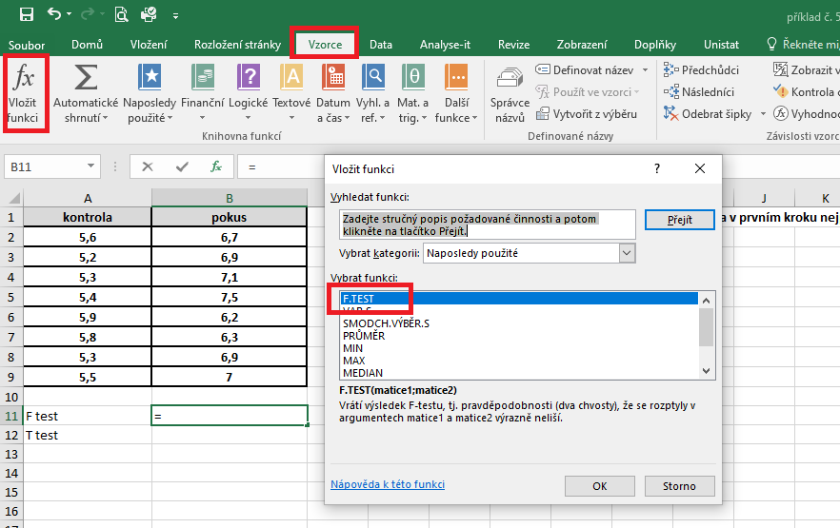
5.3 | 7.1
5.4 | 7.5
5.9 | 6.2
5.8 | 6.3
5.3 | 6.9
5.5 | 7

F test | 0.1901
T test | 2.416421746E-06

 |  | V dalším dialogovém okně vyplníme do kolonky Matice 1 a Matice 2 adresu výběrových souborů, které chceme porovnávat a potvrdíme tlačítko OK.
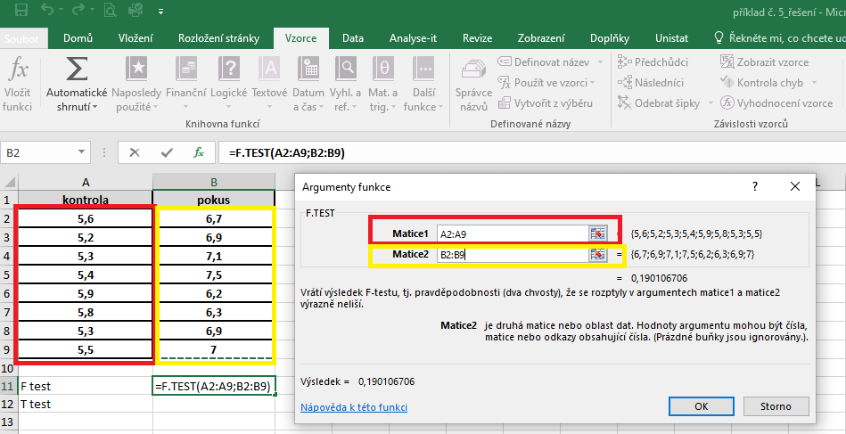

 |  | Výsledek nám vyjadřuje hodnotu pravděpodobnosti. V našem případě je výsledek p roven hodnotě 0,19, což znamená, že rozptyly těchto dvou souborů se rovnají (jsou shodné).
 |  | Budeme pokračovat v nepárovém testu pro soubory se shodnými rozptyly.
 |  | V nabídce hlavního menu si zvolíme Vzorce, dále si zvolíme nabídku Vložit funkce a v dialogovém okně si vybereme t-test.

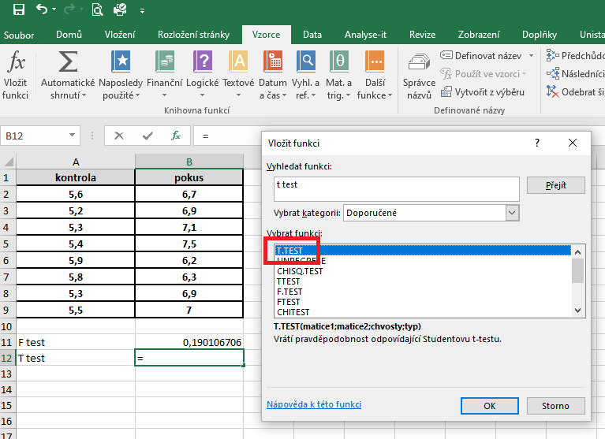

 |  | V dalším dialogovém okně vyplníme do kolonky Matice 1 a Matice 2 adresu výběrových souborů, které chceme porovnávat. Do kolonky Chvosty napíšeme hodnotu 2 (provádíme oboustranné porovnání) a v kolonce Typ napíšeme 2, protože máme variantu nepárového t-testu se shodnými roztyly (viz nápověda).

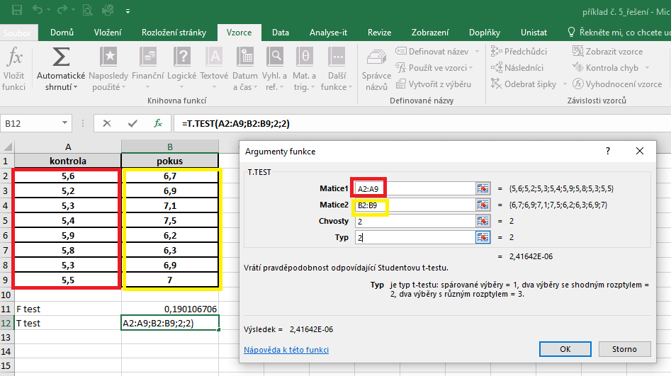

 |  | Výsledek nám vyjadřuje hodnotu pravděpodobnosti. V našem případě je výsledek menší než 0,05 (p = 0,000), což znamená, že průměry testovaných souborů se statisticky vysoce významně liší.

postup Unistat
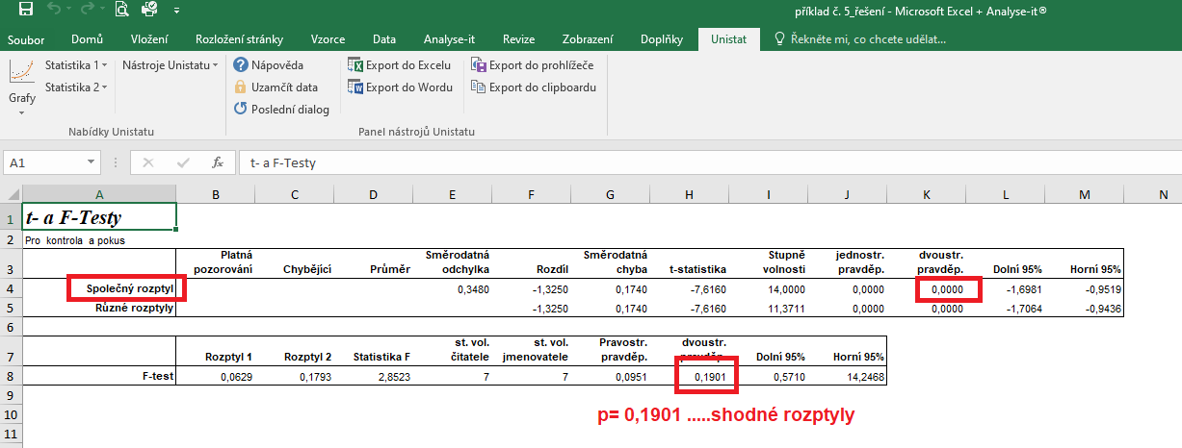
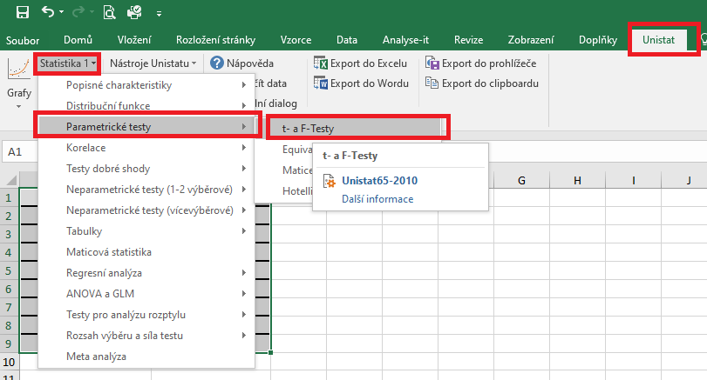
 | kontrola | pokus | Označíme si zdrojová data výběrového souboru a v hlavním menu si vybereme nabídku "Unistat".
1 | 5.6 | 6.7 | Dále si zvolíme nabídky: Statistika 1 → Parametrické testy → t- a F-testy
2 | 5.2 | 6.9
3 | 5.3 | 7.1
4 | 5.4 | 7.5
5 | 5.9 | 6.2
6 | 5.8 | 6.3
7 | 5.3 | 6.9
8 | 5.5 | 7

 |  |  | V následujícím dialogovém okně si vybereme zdrojová data, která chceme statisticky hodnotit a přesuneme do kolonky vybrané proměnné.
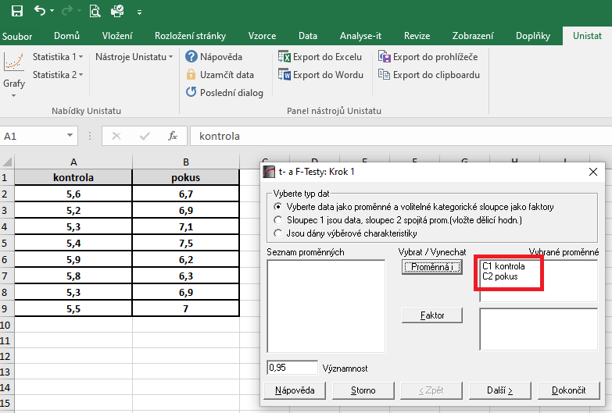

 |  |  | V následujícím dialogovém okně si vybereme testy, které chceme provádět. Víme, že budeme využívat nepárový t-test, ale nevíme zda-li soubory mají nebo nemají shodné rozptyly.
 |  |  | Zvolíme si tedy v dialogovém okně jak nepárový t-test pro shodné i různé rozptyly a dále F-test.
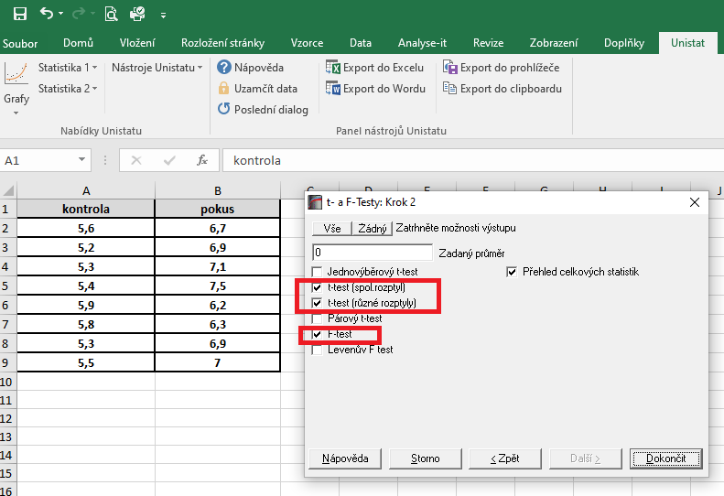

 |  |  | Dojde k vytvoření nového listu, kde v tabulce s výsledky nás budou zajímat hodnoty pravděpodobnosti.
 |  |  | Nejprve se podíváme na výsledky F-testu. Hodnota p je větší jak 0,05, tudíž testované soubory mají shodné rozptyly a použijeme tedy t-test pro shodné (společné) rozptyly.
 |  |  | Výsledná hodnota p pro nepárový t-test pro shodné rozptyly je menší než 0,05, tudíž mezi skupinami existují signifikantní rozdíly.

